상품제안서
쿨토시-스트라이프 | 상품코드: F27133

 |  |  |  |  |  |  | 02-412-0044 | www.easy1.co.kr
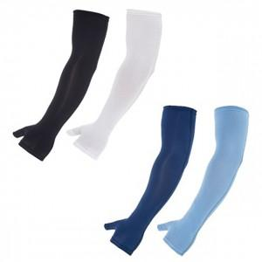

【상세/제작정보】 | 기본수량 미만 인쇄 불가 케이스 별도문의.

【인쇄/포장옵션】 | 실크 / 별도문의

【공급단가】 | 수량 | 100~ | 300~ | 500~ | 1,000~ | 3,000~
*VAT별도 | 단가 | 5,040원 | 4,950원 | 4,830원 | 4,740원 | 4,620원

【상품 URL】 | https://easy1.co.kr:443/src/goods_detail.php?gdno=27133

